상품제안서
에코너 MT16 큐브 멀티탭 1.8M 전선형 | 상품코드: S41172

 |  |  |  |  |  |  | 02-713-8555 | www.synergygift.co.kr
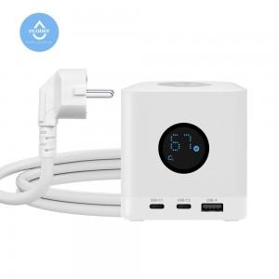 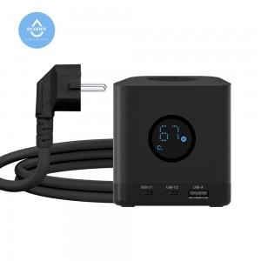 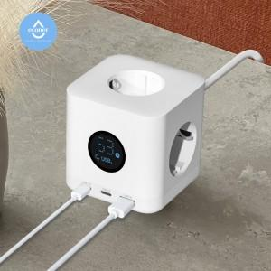

【상세/제작정보】 | <span style="font-size: 12pt;">- 못생긴 멀티탭은 가라!!! 이제 멀티탭도 감성 스타일 시대!!! 자랑하고싶은 큐브형 멀티탭</span><br><span style="font-size: 12pt;">- 멀티탭도 직관적인 시대 , LCD 창으로 멀티탭의 상태를 바로 확인가능</span><br><span style="font-size: 12pt;">- 기본 콘센트3구에 휴대폰 충전용 C타입2포트 와 생활가전 용도의 USB-A 1포트 로 구성</span><br><span style="font-size: 12pt;">- 불에 강한 난연 소재의 pc 로 안전까지 생각한 큐브 멀티탭</span><br><span style="font-size: 12pt;">- 멀티탭 용량 4000W 와 고속충전 C타입으로 더욱 빠른 멀티탭</span>

【인쇄/포장옵션】 | 실크, 레이저, 풀칼라 / 포장지포장

【공급단가】 | 수량 | 20~ | 100~ | 300~ | 500~ | 1,000~
*VAT별도 | 단가 | 40,000원 | 36,500원 | 35,500원 | 34,800원 | 34,200원

【상품 URL】 | https://www.synergygift.co.kr:443/src/goods_detail.php?gdno=41172

